Agregados
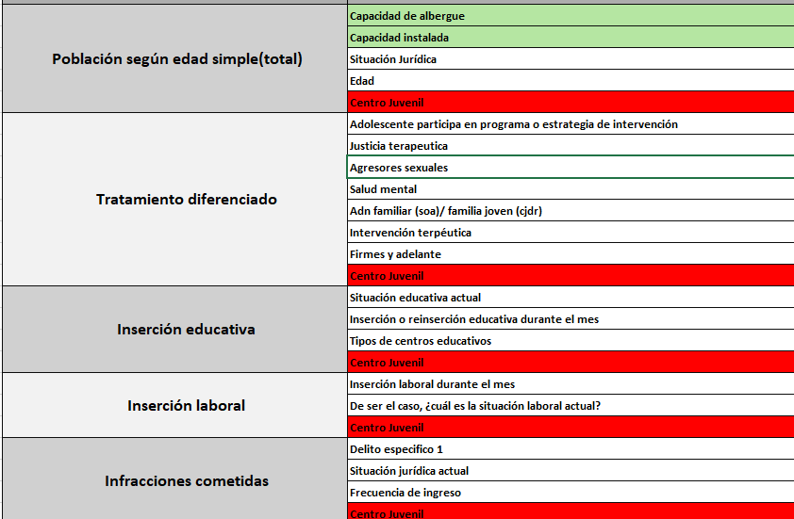
AGREGADOS
1 | Se agregaron las tablas USER, TYPE_USER, ADMIN, VIEWER , por el momento solo se esta trabajando con el tipo de usuario ADMIN en la tabla 'TableTables' | PASOS A REALIZAR
2 | Se agregó la tabla 'section_record' que básicamente almacena la sección del registro(SOA, CJDR, PESPA) a la que pertenece cada indicador. Esta tabla está como FK en la tabla 'Indicator'. | 1 | Simular llenado de data en una pantalla de los indicadores con sus posibles atributos en funcion de totales, para realizar gráficas comparativas. Para el llenado de data haré uso del EndPoint "register". BACKEND
3 | Se agregó la tabla 'type_process_header" que almacena el tipo de proceso que puede tener cada indicador. Se encuentra como FK en la tabla 'process_header'
4 | En las inserciones respecto al centro juvenil solo se tenían inserciones de CJDR y SOA, por temas prácticos y momentáneos agregué el siguiente indicador 'centro_juvenil_PASPE' con sus respectivos valores solo referenciales para simular la data completa | 2 | Con los resultados obtenidos, hacer uso de la librería que me permite realizar gráficos, se realizará un gráfico por cada indicador por ejemplo que porcentaje de jóvenes totales son agresores sexuales. Se realizarán gráficos también de indicadores con otros indicadores según su compatibilidad, por ejemplo con indicadores como capacidad de albergue y capacidad instalada. FRONTEND (movil)
5 | Tambien agregué otras inserciones llamadas 'poblacion', 'capacidad de albergue', 'capacidad instalada' y 'edad' esto porque son campos requeridos para mostrar los gráficos solicitados que se tienen en el DashBoard
6 | Se agregó la tabla 'type_section_record' para almacenar los nombres pre-definidos de cada seccion de los registros SOA, CJDR y PASPE. En la tabla 'section_record' se tiene FK de la tabla antes mencionada. | 3
7 |  | 4
8 |  | 5
9
10
11
12
13
14
15
16

